Distribution colle & Assemblag
 |  | SOFIMA TUNISIA |  |  |  | DC-0032 |  |  | Rev. Date | Page
 |  |  |  |  |  |  |  |  | 2023-01-24 | 1/1
 |  | Catalogue De Défaut |  |  |  |  |  |  |  | Special Caracteristique السمة الخاصة
 |  | البوم الأخطاء

nom du projet: المنتج ، اسم المشروع |  |  |  |  |  | Numéro d'article : رقم المادة
Blow-By Cartridge |  |  |  |  |  | 25.27.289.XX
Type de produit et processus: |  | نوع المنتج والعملية |  |  |  | opération-processus n °: رقم عملية العملية
AIR FILTER |  |  |  |  |  | 100

Revision | 01 | Nouveau Format DEF |  | Ligne خط | Process description وصف العملية
 |  |  |  | BBC | Distribution colle & Assemblage cartouche

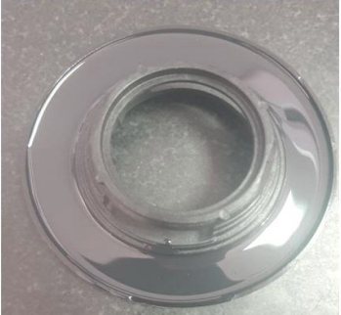
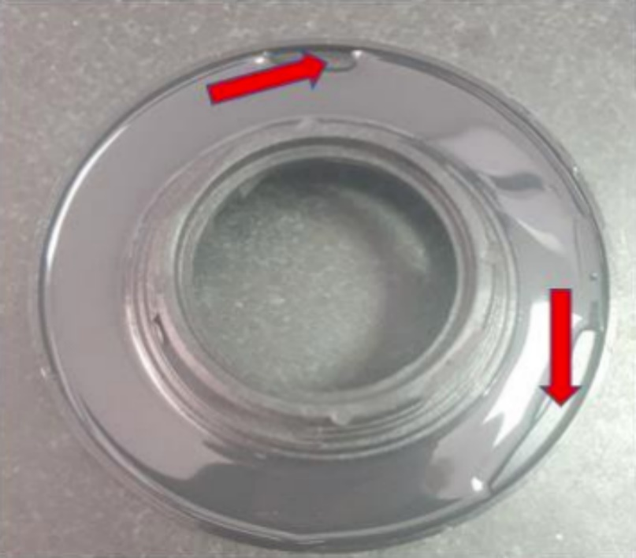
Code JDE

53 | colle bien distribut |  |  |  |  |  |  | Manque composant
 | توزيع الغراء بشكل جيد |  |  |  |  |  |  | نقص في مادة اللصق
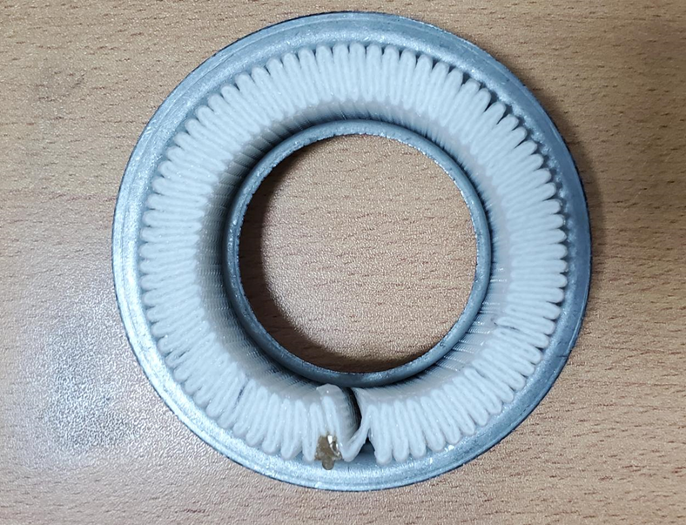

31 | Bon répartition des plis |  |  |  |  |  |  | Mauvaise repartition des plis
 | توزيع جيد للطيات |  |  |  |  |  |  | الطيات غير متناسقة
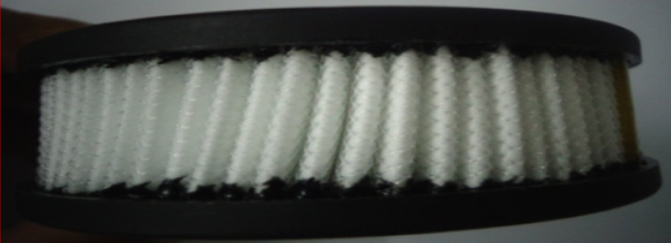

 | 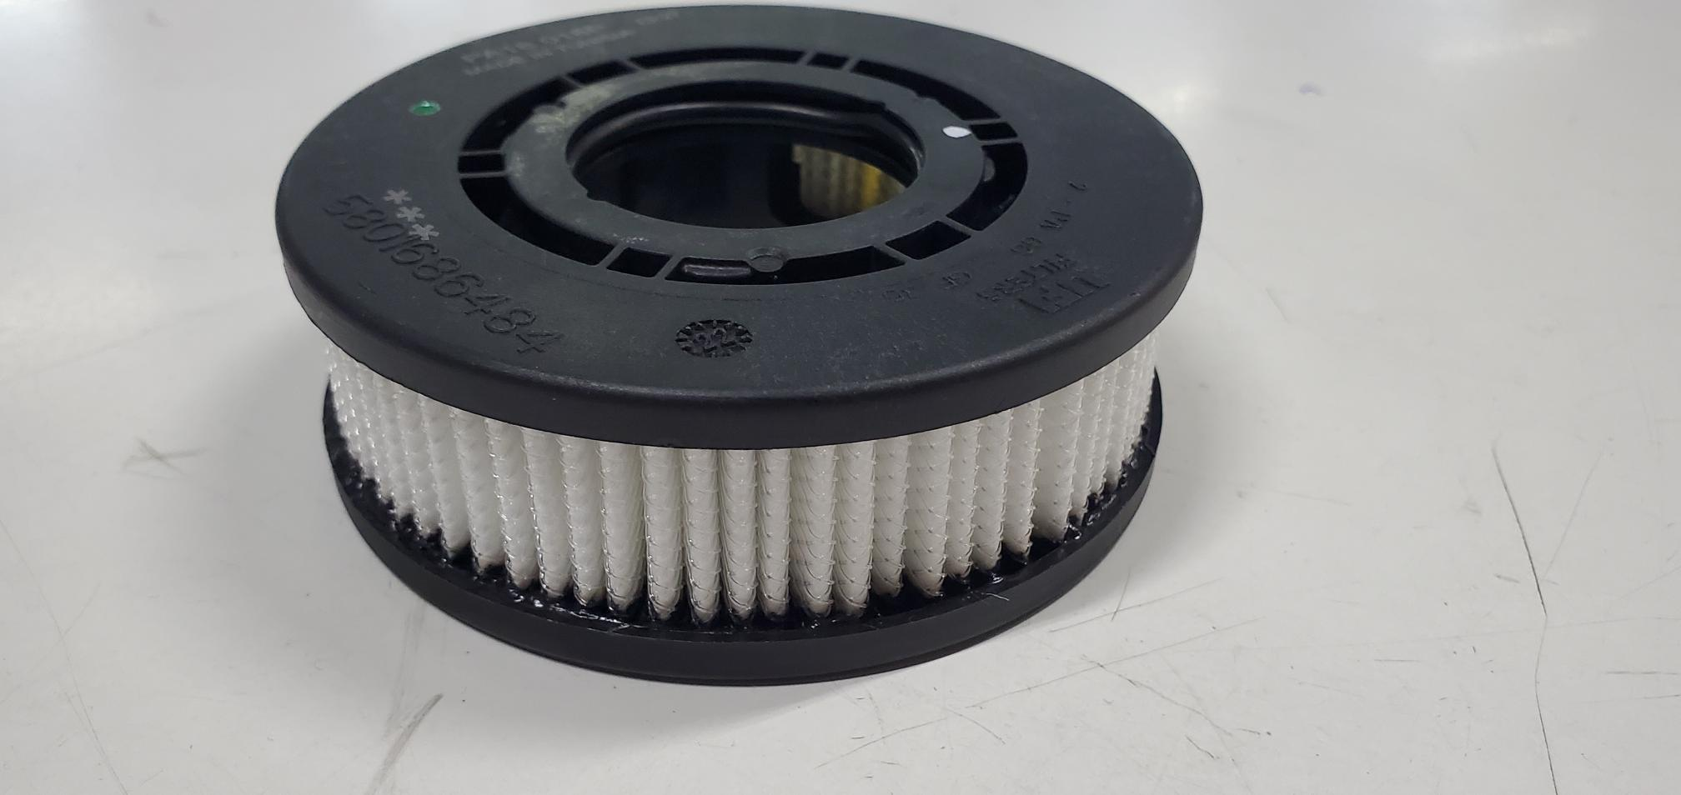
 |  |  |  |  |  |  | 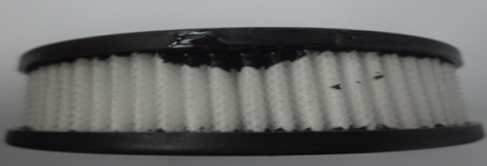
36 | Pas de bavure ou trace |  |  |  |  |  |  | Présence bavure
 | عدم وجود اوساخ على الغطاء |  |  |  |  |  |  | وجود اوساخ على الغطاء
Si Vous Trouvé La méme Défaut Mettre Dans la Bac Rouge et Informer Le Chef de Ligne et Le TQ إذا وجدت نفس العيب ضع في المربع الأحمر وأبلغ المسؤول المباشر أو تقني الجودة

Edited / Creation |  |  | Verified / Verification (Quality) |  |  | Verified / Verification (Production) |  |  | Approved / Approbation
Thlija Ahmed |  |  | Houssem Bacouchi |  |  | Nizar Tayari |  |  | Roberto Crociani

